PLAN DE MEJORAMIENTO POR PROCE
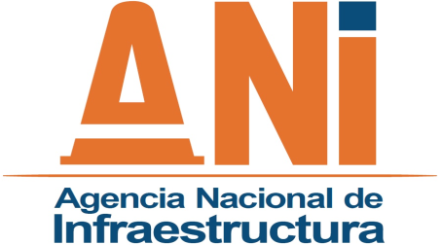 |  |  | SISTEMA INTEGRADO DE GESTIÓN |  |  |  |  |  |  |  |  |  |  |  |  |  | CÓDIGO | EVCI-F-004
 |  |  | PROCESO | EVALUACIÓN Y CONTROL INSTITUCIONAL |  |  |  |  |  |  |  |  |  |  |  |  | VERSIÓN | 003
 |  |  | FORMATO | PLAN DE MEJORAMIENTO POR PROCESO / ACCIÓN CORRECTIVA - ACCIÓN PREVENTIVA |  |  |  |  |  |  |  |  |  |  |  |  | FECHA | 2015-10-23

RELACIÓN AUDITORIA |  |  |  | RESPONSABLES |  |  |  | ORIGEN (9) |  | TIPO DE ACCIÓN (10) |  | TIEMPO PROGRAMADO PARA LA IMPLEMENTACIÓN DE LA ACCIÓN DE MEJORA
No. (1) | CÓDIGO (2) | DESCRIPCIÓN E IDENTIFICACIÓN NO CONFORMIDAD. (3) | PROCESO (4) | CARGO RESPONSABLE DEL PROCESO. (5) | CONCESIÓN / ÁREA (RESPONSABLE DE LA IMPLEMENTACIÓN) (6) | AUDITOR (7) | FECHA AUDITORIA (dd/mm/aa) (8) | TIPO PEI PIL PVAR PAOC | N° |  | ACCIONES DE MEJORAMIENTO (11) | FECHA DE INICIO (12) | FECHA DE TERMINACIÓN (13) | DESCRIPCIÓN DEL SEGUIMIENTO, RESPONSABLE IMPLEMENTACIÓN (14) | DESCRIPCIÓN DE LA VERIFICACIÓN SERVIDOR PÚBLICO OCI (15) | AVANCE FINAL (%) (16) | ESTADO (17) | OBSERVACIONES OCI (18)

